Лист1
Баг репорты
ID | Summary | Project | Component | Version | Severity | Priority | Status | Autrhor | Assigned to | Description |  |  |  | Attachment
 |  |  |  |  |  |  |  |  |  | Environment | Steps | Test result | Expected result
1 | Съезжание вкладки "Ресурсы" при масштабировании страницы сайта на панели навигации | http://portal.nic.etu/ | Панель навигации со вкладками разделов сайта http://portal.nic.etu/ | 1.0 | S3. Значительная (Major) | P1. Высокий (High) | Новый | Эгамбердиев Р.Р. | - | ОС: | 1) Открыть главную страницу портала; | Вкладка раздела "Ресурсы" съехала вниз и перекрывает нижние функции сайта (Поиск и ссылку на главную страницу). | При любом масштабировании вкладка "Ресурсы" расположена в поле разделов портала и не перекрывает нижние функции сайта
 |  |  |  |  |  |  |  |  |  | 1) Windows 10 Pro | 2) Для браузера Microsoft Edge применить масштабирование главной страницы на 200 и более %,
 |  |  |  |  |  |  |  |  |  | 2) Linux Ubuntu 22.04.4 LTS (VirtualBox) | Для браузера Mozila Firefox применить масштабирование главной страницы на 200% и более или на 100% и менее,
Поиск не работает
 |  |  |  |  |  |  |  |  |  | Браузеры: | Для браузера Yandex Браузер применить масштабирование главной страницы на 200% и более
 |  |  |  |  |  |  |  |  |  | 1) Mozilla Firefox 123.0 (64-разрядный);
 |  |  |  |  |  |  |  |  |  | 2) Microsoft Edge 122.0.2365.66 (64-разрядный);
 |  |  |  |  |  |  |  |  |  | 3) Яндекс Браузер 24.1.3.809 (64-разрядный).
2 | Слипание друг с другом 2-х и более событий в разделе "Бронирование переговорных комнат" | http://portal.nic.etu/ | Блок "Совещания" на боковой панели сайта http://portal.nic.etu/135 | 1.0 | S4. Незначительная (Minor) | P3. Низкий (Low) | Новый | Эгамбердиев Р.Р. | - | ОС: | 1) Открыть главную страницу портала; | Два созданных события слипаются друг с другом - последнее созданное событие перекрывает информацию о предыдущем созданном событии. | События не перекрывают друг друга и визуально корректно отображаются в поле расписания событий бронирования переговорных комнат | 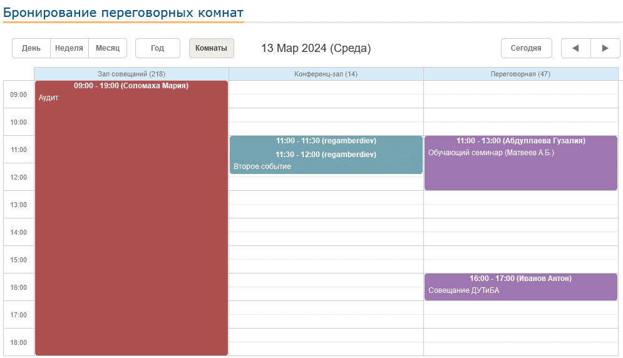
 |  |  |  |  |  |  |  |  |  | 1) Windows 10 Pro | 2) Нажать на содержимое блока "Совещания" на боковой панели главной страницы сайта;
 |  |  |  |  |  |  |  |  |  | 2) Linux Ubuntu 22.04.4 LTS (VirtualBox) | 3) Выбрать дату для записи нового события (бронирования);
 |  |  |  |  |  |  |  |  |  | Браузеры: | 4) Нажать дважды на свободное пространство в столбце комнаты, в котором мы ходим создать первое событие;
 |  |  |  |  |  |  |  |  |  | 1) Mozilla Firefox 123.0 (64-разрядный); | 5) Создаем первое событие с условным периодом (например, 11:00 13 март 2024 - 11:30 13 март 2024) и нажимаем сохранить;
 |  |  |  |  |  |  |  |  |  | 2) Microsoft Edge 122.0.2365.66 (64-разрядный); | 5) Нажать дважды на свободное пространство в столбце той же комнате, в котором мы создали первое событие, и создать второе событие;
 |  |  |  |  |  |  |  |  |  | 3) Яндекс Браузер 24.1.3.809 (64-разрядный). | 6) Создаем второе событие с условном периодом (например, 11:30 13 март 2024 - 12:00 13 март 2024) и нажимаем сохранить

3 | Некорректное ототбражения числа новостей на странице во вкладке "Документы" раздела "История компании" | http://portal.nic.etu/ | Блок "Лицензии и сертификаты" в разделе "История комании" http://portal.nic.etu/25 | 1.0 | S5. Тривиальная (Trivial) | P3. Низкий (Low) | Новый | Эгамбердиев Р.Р. | - | ОС: | 1) Открыть главную страницу портала; | Во вкладке "Документы" отоброжается некорректное число новостей на странице (20) | Число новостей на странице совпадает с числом прикрепленных документов во вкладке "Документы"
 |  |  |  |  |  |  |  |  |  | 1) Windows 10 Pro | 2) Перейти во вкладку "История компании" раздела "О компании" в панеле навигации сайта;
 |  |  |  |  |  |  |  |  |  | 2) Linux Ubuntu 22.04.4 LTS (VirtualBox) | 3) Развернуть вкладку "Документы"
 |  |  |  |  |  |  |  |  |  | Браузеры:
 |  |  |  |  |  |  |  |  |  | 1) Mozilla Firefox 123.0 (64-разрядный);
 |  |  |  |  |  |  |  |  |  | 2) Microsoft Edge 122.0.2365.66 (64-разрядный);
 |  |  |  |  |  |  |  |  |  | 3) Яндекс Браузер 24.1.3.809 (64-разрядный).
4 | Не работают функции сворачивания и разворачивания вкладок "Папки", "Документы", "Подпапки" всего раздела "Формы документов (инструкции, формы заявлений, служебных записок)" раздела "Что? Где? Когда?" | http://portal.nic.etu/ | Раздел "Формы документов (инструкции, формы заявлений, служебных записок)" раздела "Что? Где? Когда?" http://portal.nic.etu/31 | 1.0 | S2. Критическая (Critical) | P1. Высокий приоритет (High) | Новый | Эгамбердиев Р.Р. | - | ОС: | 1) Открыть главную страницу портала; | Все вкладки "Папки", "Документы" и "Подпапки" раздела не разворачиваются или не сворачиваются (не функционируют) | Вкладки "Папки", "Документы" и "Подпапки" функционируют корректно - есть возможность свернуть или развернуть вкладки
 |  |  |  |  |  |  |  |  |  | 1) Windows 10 Pro | 2) Перейти во вкладку "Формы документов (инструкции, формы заявлений, служебных записок)" раздела "Что? Где? Когда?";
 |  |  |  |  |  |  |  |  |  | 2) Linux Ubuntu 22.04.4 LTS (VirtualBox) | 3) Развернуть вкладку "Папки";
 |  |  |  |  |  |  |  |  |  | Браузеры: | 4) Развернуть вкладку "Документы";
 |  |  |  |  |  |  |  |  |  | 1) Mozilla Firefox 123.0 (64-разрядный); | 5) Развернуть вкладку "Подпапки"
 |  |  |  |  |  |  |  |  |  | 2) Microsoft Edge 122.0.2365.66 (64-разрядный);
 |  |  |  |  |  |  |  |  |  | 3) Яндекс Браузер 24.1.3.809 (64-разрядный).
5 | При разворачивании всех вкладок отделов кнопкой "Развернуть/Свернуть все" сворачиваются вручную открытые вкладки отделов и сотрудников отдела | http://portal.nic.etu/ | Вкладка "Сотрудники" раздела "Сотрудники" http://portal.nic.etu/38 | 1.0 | S4. Незначительная (Minor) | P3. Низкий (Low) | Новый | Эгамбердиев Р.Р. | - | ОС: | 1) Открыть главную страницу портала; | Вкладки отдела "АУП" и сотрудика отдела свернулись, развернулись остальные вкладки отделов | Вручную развернутая вкладка отдела и вкладка сотрудника отдела не свернулись при нажатии кнопки "Развернуть/Свернуть все" | 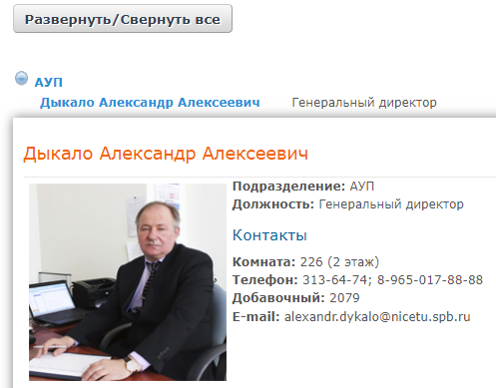
 |  |  |  |  |  |  |  |  |  | 1) Windows 10 Pro | 2) Перейти во вкладку "Сотрудники" раздела "Сотрудники";
 |  |  |  |  |  |  |  |  |  | 2) Linux Ubuntu 22.04.4 LTS (VirtualBox) | 3) Открыть вкладку отдела "АУП", открыть вкладку сотрудника отдела "Дыкало Александр Алексеевич";
 |  |  |  |  |  |  |  |  |  | Браузеры: | 4) Нажать на кнопку "Развернуть/Свернуть все" (необходимо развернуть все)
Нажата кнопка (развернуть)
 |  |  |  |  |  |  |  |  |  | 1) Mozilla Firefox 123.0 (64-разрядный);
 |  |  |  |  |  |  |  |  |  | 2) Microsoft Edge 122.0.2365.66 (64-разрядный);
 |  |  |  |  |  |  |  |  |  | 3) Яндекс Браузер 24.1.3.809 (64-разрядный).

6 | При сворачивании всех вкладок отделов кнопкой "Развернуть/Свернуть все" разворачиваются вручную закрытые вкладки отделов и сотрудников отдела | http://portal.nic.etu/ | Вкладка "Сотрудники" раздела "Сотрудники" http://portal.nic.etu/39 | 1.0 | S4. Незначительная (Minor) | P3. Низкий (Low) | Новый | Эгамбердиев Р.Р. | - | ОС: | 1) Открыть главную страницу портала; | Вкладки отдела "АУП" и сотрудика отдела развернулись, свернулись остальные вкладки отделов | Вручную свернутая вкладка отдела осталась свернутой после сворачивания всех вкладок отдела при нажатии кнопки "Развернуть/Свернуть все" | 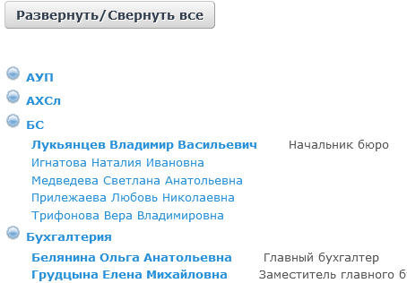 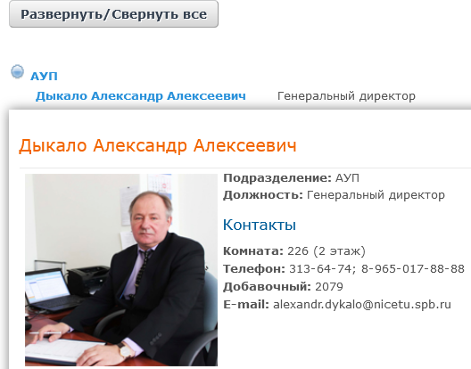
 |  |  |  |  |  |  |  |  |  | 1) Windows 10 Pro | 2) Перейти во вкладку "Сотрудники" раздела "Сотрудники";
 |  |  |  |  |  |  |  |  |  | 2) Linux Ubuntu 22.04.4 LTS (VirtualBox) | 3) Нажать на кнопку "Развернуть/Свернуть все" (необходимо развернуть все);
 |  |  |  |  |  |  |  |  |  | Браузеры: | 4) Открыть вкладку сотрудника отдела АУП "Дыкало Александр Алексеевич";
Вкладка свернута
Нажата кнопка (свернуть)
 |  |  |  |  |  |  |  |  |  | 1) Mozilla Firefox 123.0 (64-разрядный); | 5) Закрыть вкладку отделаАУП
 |  |  |  |  |  |  |  |  |  | 2) Microsoft Edge 122.0.2365.66 (64-разрядный); | 6) Нажать на кнопку "Развернуть/Свернуть все" (необходимо свернуть все)
 |  |  |  |  |  |  |  |  |  | 3) Яндекс Браузер 24.1.3.809 (64-разрядный).

7 | Не работает представления вида "Дерево" в темах форума раздела "Форум" | http://portal.nic.etu/ | Раздел "Форум" просмотр тем форума http://portal.nic.etu/47 | 1.0 | S4. Незначительная (Minor) | P3. Низкий (Low) | Новый | Эгамбердиев Р.Р. | - | ОС: | 1) Открыть главную страницу портала; | Сообщения темы форума не отображаются на странице | Сообщения выбранной темы форума отоброжаются на странице в древовидной форме представления
 |  |  |  |  |  |  |  |  |  | 1) Windows 10 Pro | 2) Перейти в раздел "Форум";
 |  |  |  |  |  |  |  |  |  | 2) Linux Ubuntu 22.04.4 LTS (VirtualBox) | 3)Выбрать условную категорию тем форума во вкладке "Категории"; (или выбрать тему форума из вкладки "Темы")
 |  |  |  |  |  |  |  |  |  | Браузеры: | 4) Выбрать условную тему форума во вкладке "Темы" условно выбранной категории
 |  |  |  |  |  |  |  |  |  | 1) Mozilla Firefox 123.0 (64-разрядный); | 5) Нажать на условную тему форума;
 |  |  |  |  |  |  |  |  |  | 2) Microsoft Edge 122.0.2365.66 (64-разрядный); | 6) Нажать на представление сообщений темы форума "Дерево"
 |  |  |  |  |  |  |  |  |  | 3) Яндекс Браузер 24.1.3.809 (64-разрядный).

